제품별 불량 현황
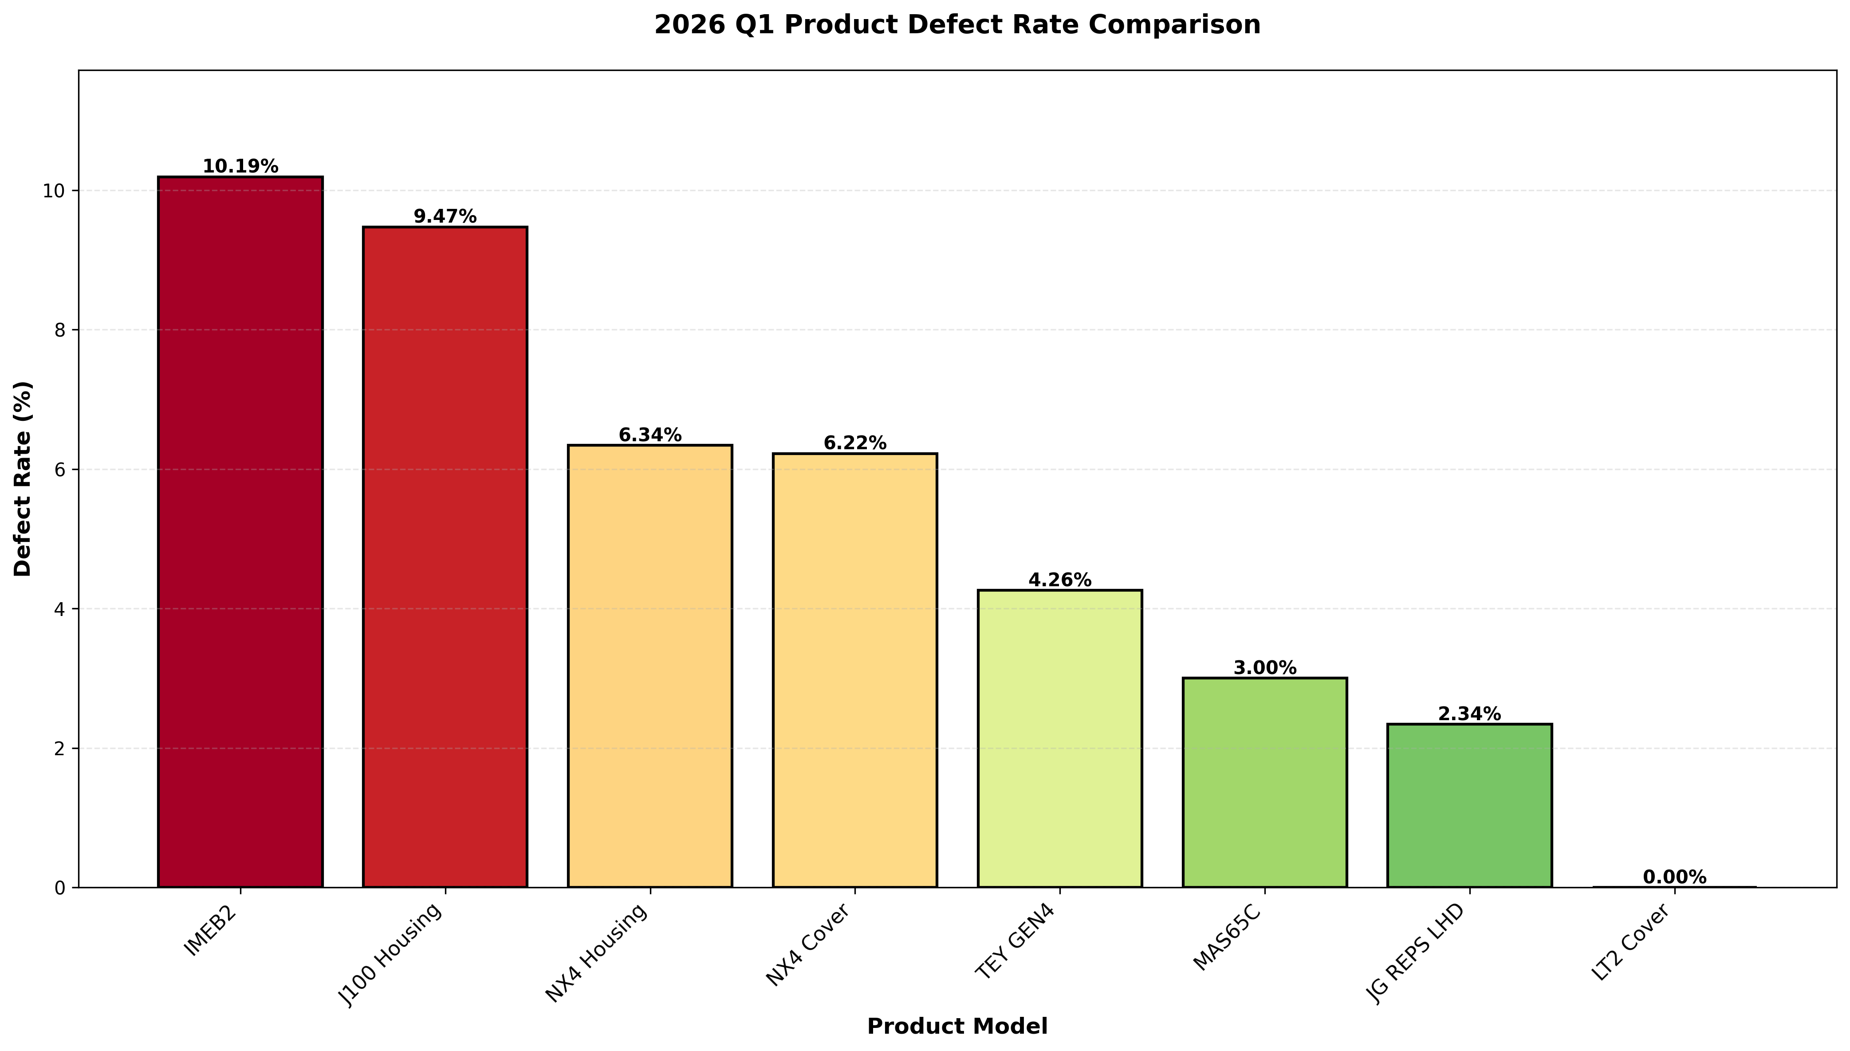
제품별 불량 현황 (2026 Q1)

제품코드 | 검사수량 | NG수량 | 불량율(%) | 직통율(%) | PPM | 순위 | 주요공정 | 주요 불량유형
IMEB2 | 799,535 | 81,508 | 10.19% | 89.81% | 101,944 | 1 | - | 기공(34.1%), 박리(17.1%), 찍힘(10.4%)
J100 Housing | 78,913 | 7,470 | 9.47% | 90.53% | 94,661 | 2 | - | 박리(29.8%), 기공(28.3%), Setting불량(11.5%)
NX4 Housing | 604,003 | 38,272 | 6.34% | 93.66% | 63,364 | 3 | - | 기공(33.7%), 박리(14.4%), Setting불량(13.6%)
NX4 Cover | 932,547 | 57,991 | 6.22% | 93.78% | 62,186 | 4 | - | 박리(26.3%), 기공(15.8%), 치수불량(11.1%)
TEY GEN4 | 1,229,875 | 52,355 | 4.26% | 95.74% | 42,569 | 5 | - | Setting불량(17.1%), 박리(15.9%), 오염(얼룩)(14.6%)
MAS65C | 1,513,920 | 45,479 | 3.00% | 97.00% | 30,041 | 6 | - | 찍힘(37.4%), 미성형(20.9%), 뜯김(13.1%)
JG REPS LHD | 6,153 | 144 | 2.34% | 97.66% | 23,403 | 7 | - | Setting불량(97.2%), 박리(1.4%), 찍힘(1.4%)
LT2 Cover | 310 | 0 | 0.00% | 100.00% | 0 | 8 | - | -

제품별 공정별 불량현황
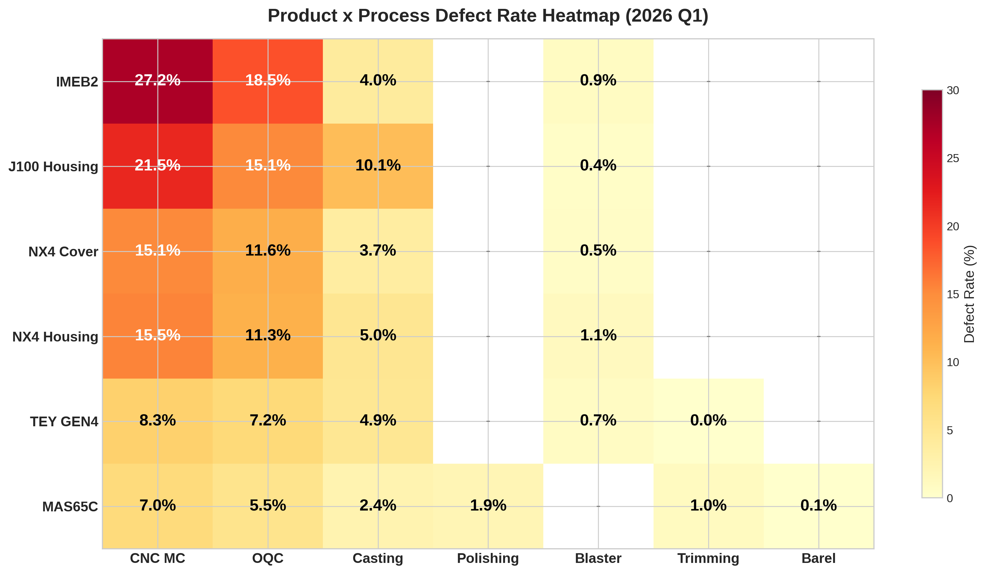
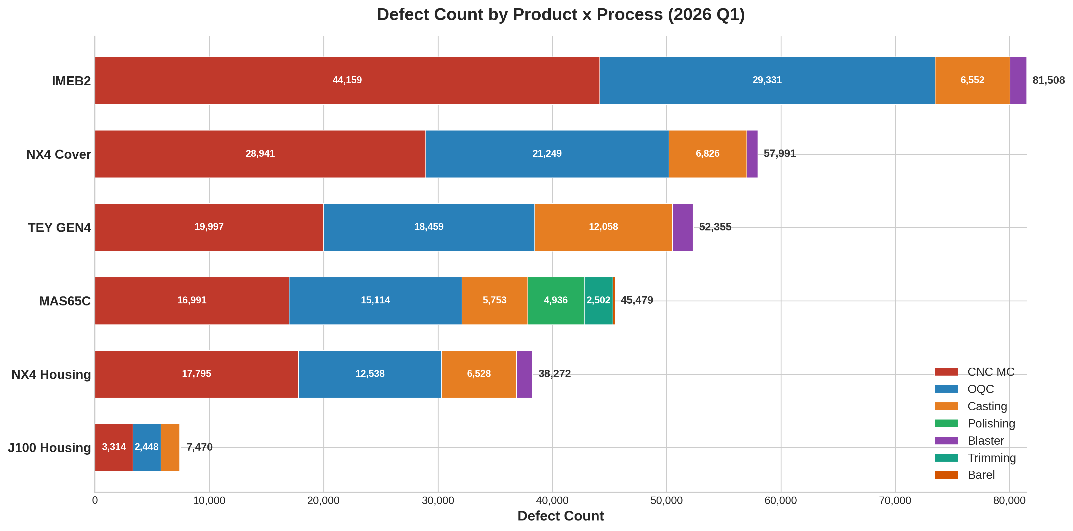
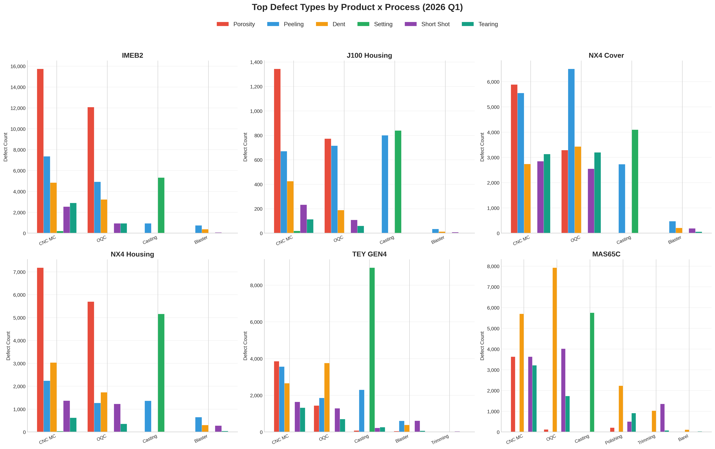
제품별 공정별 불량 현황 (2026 Q1)

제품코드 | 공정명 | 검사수량 | NG수량 | 불량율(%) | PPM | 전체 대비(%) | 주요 불량유형 TOP3 | 비고
IMEB2 | CNC MC | 162,415 | 44,159 | 27.19% | 271,890 | 1559.2% | 기공(15743, 35.7%), 박리(7361, 16.7%), 찍힘(4846, 11.0%)
IMEB2 | OQC | 158,324 | 29,331 | 18.53% | 185,260 | 1035.6% | 기공(12074, 41.2%), 박리(4931, 16.8%), 찍힘(3236, 11.0%)
IMEB2 | Casting | 164,382 | 6,552 | 3.99% | 39,860 | 231.3% | Setting불량(5332, 81.4%), 박리(939, 14.3%), 변형/휨(148, 2.3%)
IMEB2 | Blaster | 157,276 | 1,466 | 0.93% | 9,320 | 51.8% | 박리(749, 51.1%), 찍힘(378, 25.8%), 스크래치(121, 8.3%)
IMEB2 소계 |  | 799,535 | 81,508 | 10.19% | 101,944 | 2877.9%
J100 Housing | CNC MC | 15,408 | 3,314 | 21.51% | 215,080 | 117.0% | 기공(1344, 40.6%), 박리(671, 20.2%), 찍힘(425, 12.8%)
J100 Housing | OQC | 16,164 | 2,448 | 15.15% | 151,450 | 86.4% | 기공(773, 31.6%), 박리(716, 29.2%), 찍힘(189, 7.7%)
J100 Housing | Casting | 16,175 | 1,641 | 10.15% | 101,450 | 57.9% | Setting불량(840, 51.2%), 박리(801, 48.8%)
J100 Housing | Blaster | 15,690 | 67 | 0.43% | 4,270 | 2.4% | 박리(35, 52.2%), 찍힘(13, 19.4%), 스크래치(10, 14.9%)
J100 Housing 소계 |  | 78,913 | 7,470 | 9.47% | 94,661 | 263.8%
MAS65C | CNC MC | 241,857 | 16,991 | 7.03% | 70,250 | 599.9% | 찍힘(5702, 33.6%), 기공(3633, 21.4%), 미성형(3631, 21.4%)
MAS65C | OQC | 277,217 | 15,114 | 5.45% | 54,520 | 533.7% | 찍힘(7926, 52.4%), 미성형(4018, 26.6%), 뜯김(1736, 11.5%)
MAS65C | Casting | 243,333 | 5,753 | 2.36% | 23,640 | 203.1% | Setting불량(5753, 100.0%)
MAS65C | Polishing | 258,314 | 4,936 | 1.91% | 19,110 | 174.3% | 찍힘(2234, 45.3%), 뜯김(912, 18.5%), 돌출된 재료(597, 12.1%)
MAS65C | Trimming | 252,484 | 2,502 | 0.99% | 9,910 | 88.3% | 미성형(1354, 54.1%), 찍힘(1028, 41.1%), 뜯김(75, 3.0%)
MAS65C | 바렐 | 240,715 | 183 | 0.08% | 760 | 6.5% | 찍힘(112, 61.2%), 돌출된 재료(30, 16.4%), 뜯김(30, 16.4%)
MAS65C 소계 |  | 1,513,920 | 45,479 | 3.00% | 30,041 | 1605.8%
NX4 Cover | CNC MC | 191,407 | 28,941 | 15.12% | 151,200 | 1021.9% | 치수불량(6407, 22.1%), 기공(5886, 20.3%), 박리(5550, 19.2%)
NX4 Cover | OQC | 183,047 | 21,249 | 11.61% | 116,080 | 750.3% | 박리(6505, 30.6%), 찍힘(3429, 16.1%), 기공(3291, 15.5%)
NX4 Cover | Casting | 184,556 | 6,826 | 3.70% | 36,990 | 241.0% | Setting불량(4096, 60.0%), 박리(2730, 40.0%)
NX4 Cover | Blaster | 187,090 | 975 | 0.52% | 5,210 | 34.4% | 박리(473, 48.5%), 찍힘(210, 21.5%), 미성형(191, 19.6%)
NX4 Cover 소계 |  | 932,547 | 57,991 | 6.22% | 62,186 | 2047.6%
NX4 Housing | CNC MC | 114,896 | 17,795 | 15.49% | 154,880 | 628.3% | 기공(7184, 40.4%), 찍힘(3036, 17.1%), 박리(2243, 12.6%)
NX4 Housing | OQC | 110,849 | 12,538 | 11.31% | 113,110 | 442.7% | 기공(5702, 45.5%), 찍힘(1738, 13.9%), 박리(1271, 10.1%)
NX4 Housing | Casting | 131,533 | 6,528 | 4.96% | 49,630 | 230.5% | Setting불량(5161, 79.1%), 박리(1367, 20.9%)
NX4 Housing | Blaster | 123,318 | 1,411 | 1.14% | 11,440 | 49.8% | 박리(649, 46.0%), 찍힘(304, 21.5%), 미성형(279, 19.8%)
NX4 Housing 소계 |  | 604,003 | 38,272 | 6.34% | 63,364 | 1351.3%
TEY GEN4 | CNC MC | 240,922 | 19,997 | 8.30% | 83,000 | 706.1% | 기공(3858, 19.3%), 박리(3559, 17.8%), 찍힘(2657, 13.3%)
TEY GEN4 | OQC | 255,770 | 18,459 | 7.22% | 72,170 | 651.8% | 오염(얼룩)(7336, 39.7%), 찍힘(3756, 20.3%), 박리(1857, 10.1%)
TEY GEN4 | Casting | 245,812 | 12,058 | 4.91% | 49,050 | 425.7% | Setting불량(8952, 74.2%), 박리(2298, 19.1%), 뜯김(265, 2.2%)
TEY GEN4 | Blaster | 243,388 | 1,803 | 0.74% | 7,410 | 63.7% | 미성형(612, 33.9%), 박리(609, 33.8%), 찍힘(386, 21.4%)
TEY GEN4 | Trimming | 243,983 | 38 | 0.02% | 160 | 1.3% | 미성형(38, 100.0%)
TEY GEN4 소계 |  | 1,229,875 | 52,355 | 4.26% | 42,569

전체 합계 |  | 5,165,256 | 283,219 | 5.48% | 54,832

공정별 불량 현황
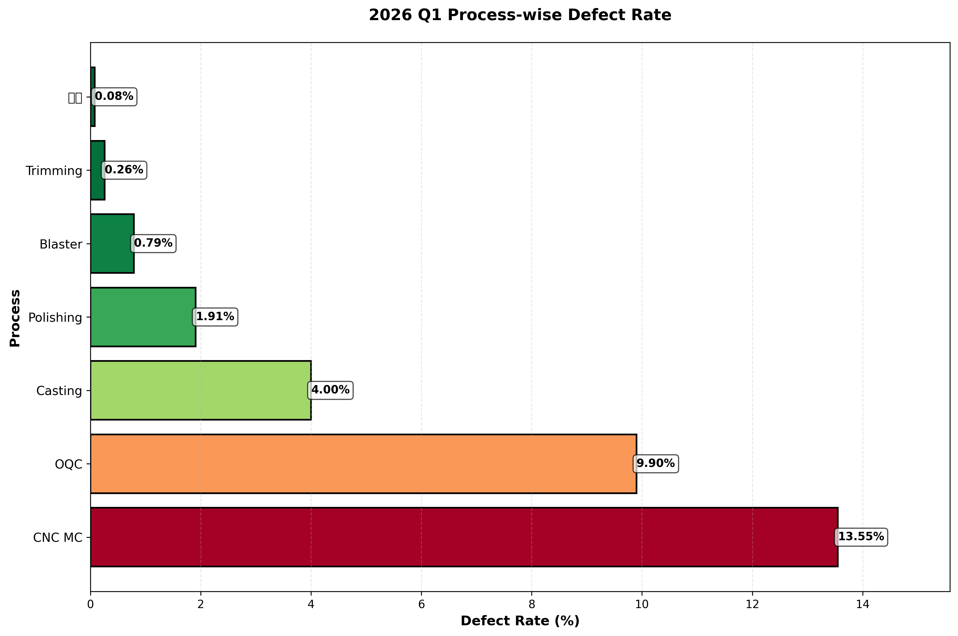
공정별 불량 현황

공정명 | 검사수량 | NG수량 | 불량율(%) | PPM | 비고
CNC MC | 968,037 | 131,197 | 13.55% | 135,500
OQC | 1,001,371 | 99,139 | 9.90% | 99,000
Casting | 988,531 | 39,498 | 4.00% | 40,000
Polishing | 258,314 | 4,936 | 1.91% | 19,100
Blaster | 729,353 | 5,726 | 0.79% | 7,900
Trimming | 978,935 | 2,540 | 0.26% | 2,600
바렐 | 240,715 | 183 | 0.08% | 800

파레토 분석
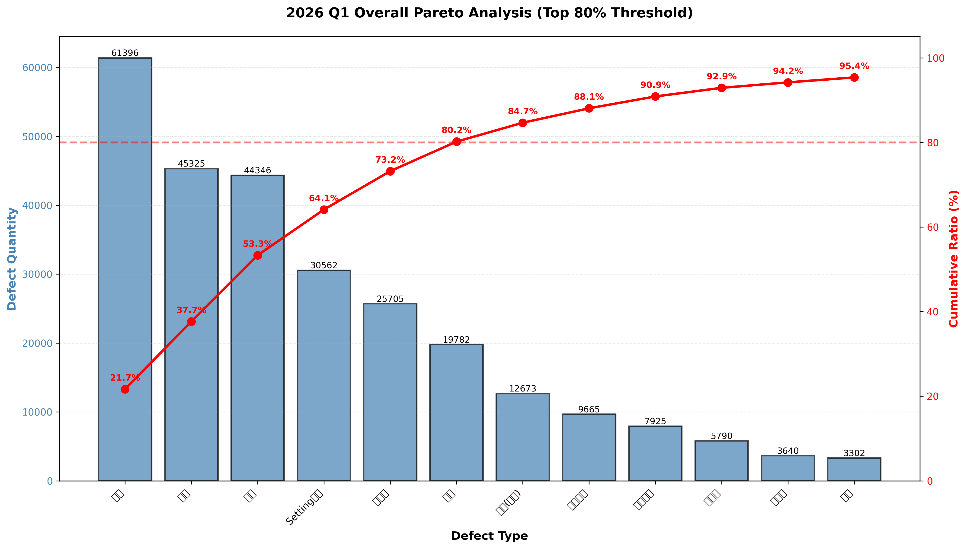
불량 유형별 파레토 분석

불량유형 | 불량수량 | 비율(%) | 누적비율(%) | 80%이내 | 4M1E | 근본원인
기공 | 61,396 | 21.68% | 21.68% | ★ | Material / Method | 금형 설계 미흡 및 주입 조건 부적절
박리 | 45,325 | 16.00% | 37.68% | ★ | Material / Method / Environment | 주물 표면 품질 저하 및 열처리 조건 미흡
찍힘 | 44,346 | 15.66% | 53.34% | ★ | Machine / Method | CNC 공구 마모 및 공정 조건 제어 부족
Setting불량 | 30,562 | 10.79% | 64.13% | ★ | Machine / Material / Method | 금형 정렬 시스템(핀 가이드) 마모 및 유지보수 부족
미성형 | 25,705 | 9.08% | 73.21% | ★ | Machine / Method | 주입 압력/속도 제어 불완전 및 금형 열관리 미흡
뜯김 | 19,782 | 6.98% | 80.19% |  | Method / Material / Environment | 부적절한 이젝션 방식 및 탈모제 관리 미흡
오염(얼룩) | 12,673 | 4.47% | 84.66% |  | Machine / Method / Environment | 표면 처리(블라스팅) 장비 노후화 및 공정 미흡
치수불량 | 9,665 | 3.41% | 88.07% |  | Machine / Method | 공구 마모 제어 부족 및 열팽창 보정 부적절
스크래치 | 7,925 | 2.80% | 90.87% |  | - | -
미가공 | 5,790 | 2.04% | 92.91% |  | - | -
과사상 | 3,640 | 1.29% | 94.20% |  | - | -
기타 | 3,302 | 1.17% | 95.37% |  | - | -
변형/휨 | 2,859 | 1.01% | 96.38% |  | - | -
불순물 | 2,462 | 0.87% | 97.25% |  | - | -
수축 | 2,119 | 0.75% | 98.00% |  | - | -
돌출된 재료 | 1,449 | 0.51% | 98.51% |  | - | -
산화 | 1,113 | 0.39% | 98.90% |  | - | -
마킹불량 | 621 | 0.22% | 99.12% |  | - | -
게이트높이/버 | 539 | 0.19% | 99.31% |  | - | -
부러짐 | 509 | 0.18% | 99.49% |  | - | -
균열 | 428 | 0.15% | 99.64% |  | - | -
덧살 | 404 | 0.14% | 99.78% |  | - | -
칩(절삭분) | 385 | 0.14% | 99.92% |  | - | -
핀/홀 | 154 | 0.05% | 99.97% |  | - | -
거친면 | 66 | 0.02% | 99.99% |  | - | -

월별 불량 추이
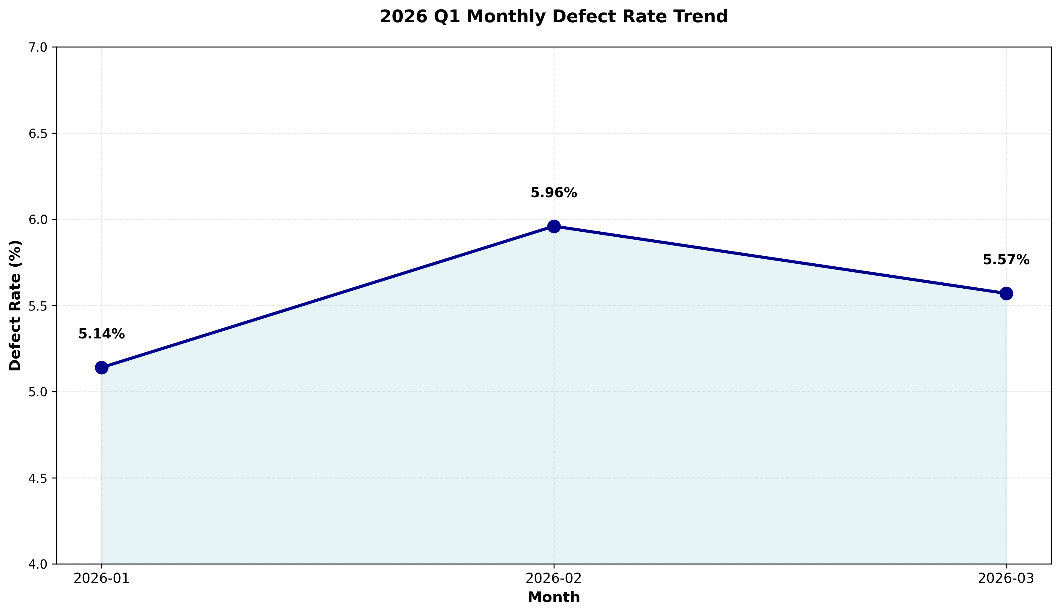
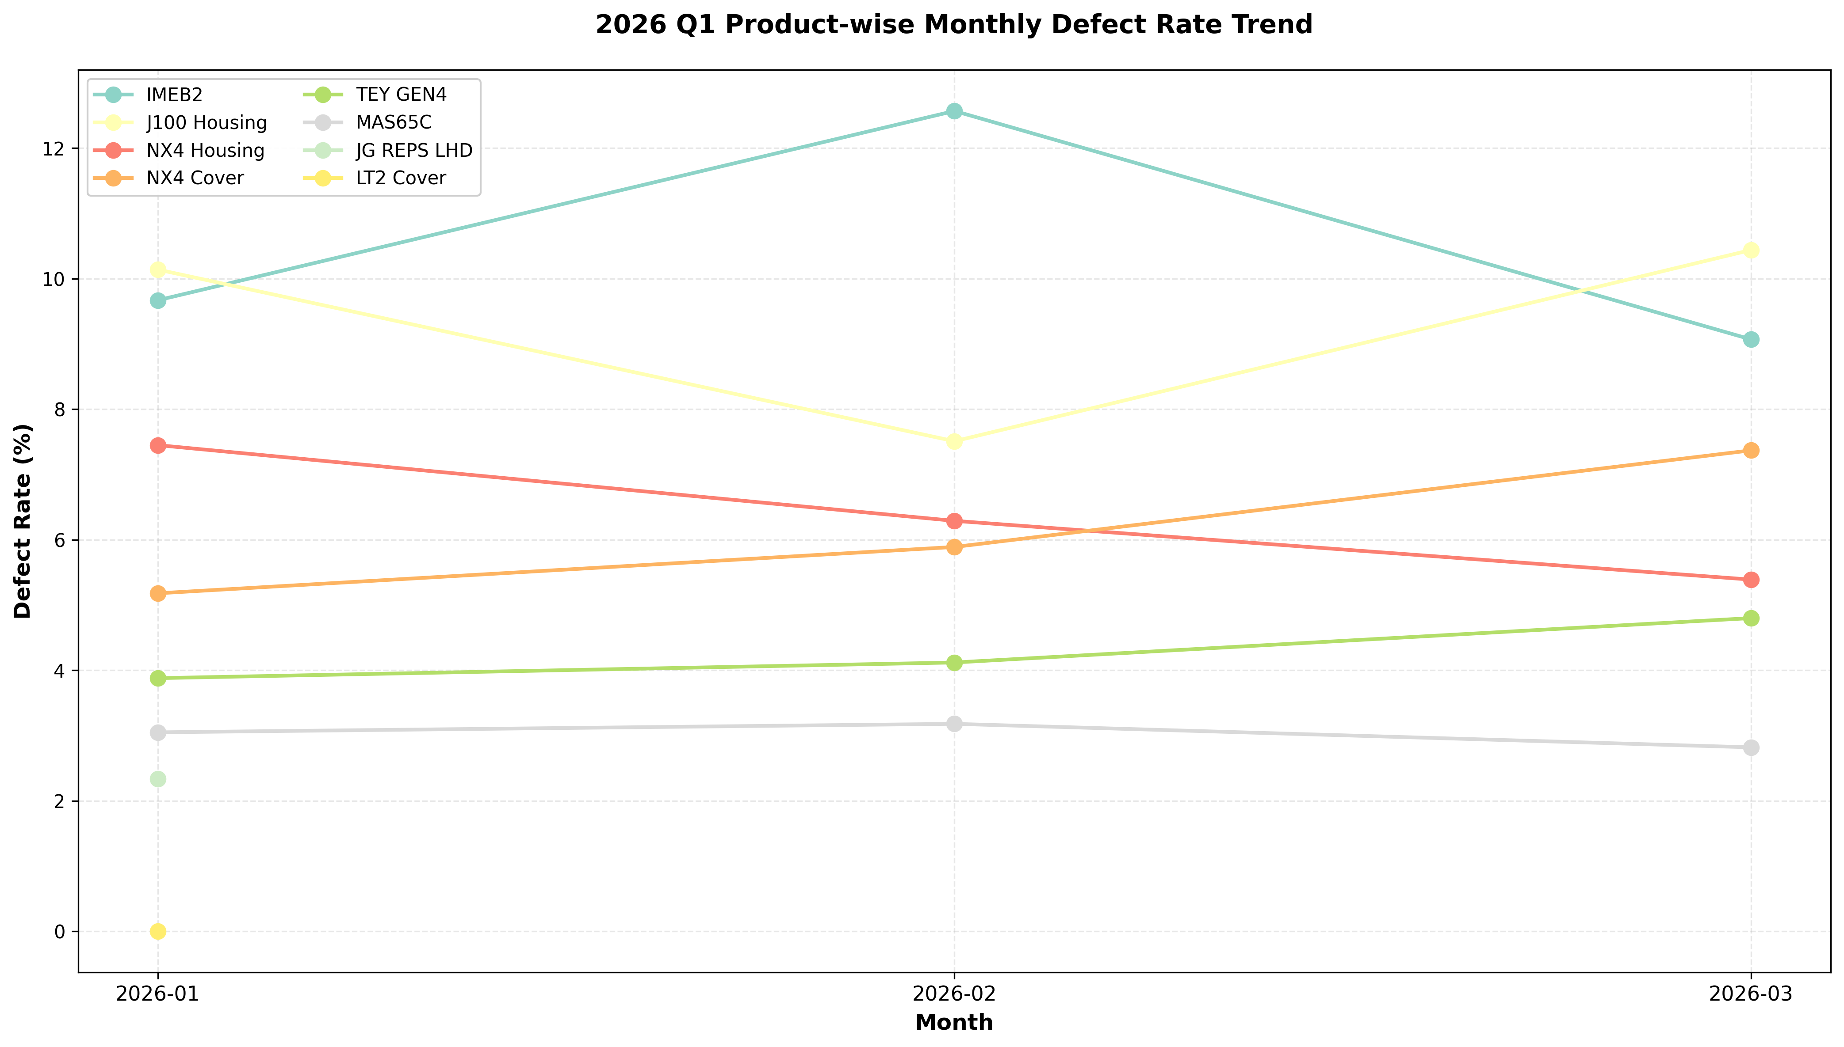
월별 불량 추이 (2026 Q1)

연월 | 검사수량 | NG수량 | 불량율(%) | 전월대비 | 비고
2026-01 | 2,132,539 | 109,560 | 5.14%
2026-02 | 1,210,313 | 72,181 | 5.96% | +0.82%
2026-03 | 1,822,404 | 101,478 | 5.57% | -0.39%

